3楼多功能厅天花漏水处理
附件2：
工程量清单报价
工程名称：广东省人民医院惠福分院3楼多功能厅天花漏水处理
序号 | 项目名称 | 单位 | 数量 | 单价 | 金额（元） | 备注
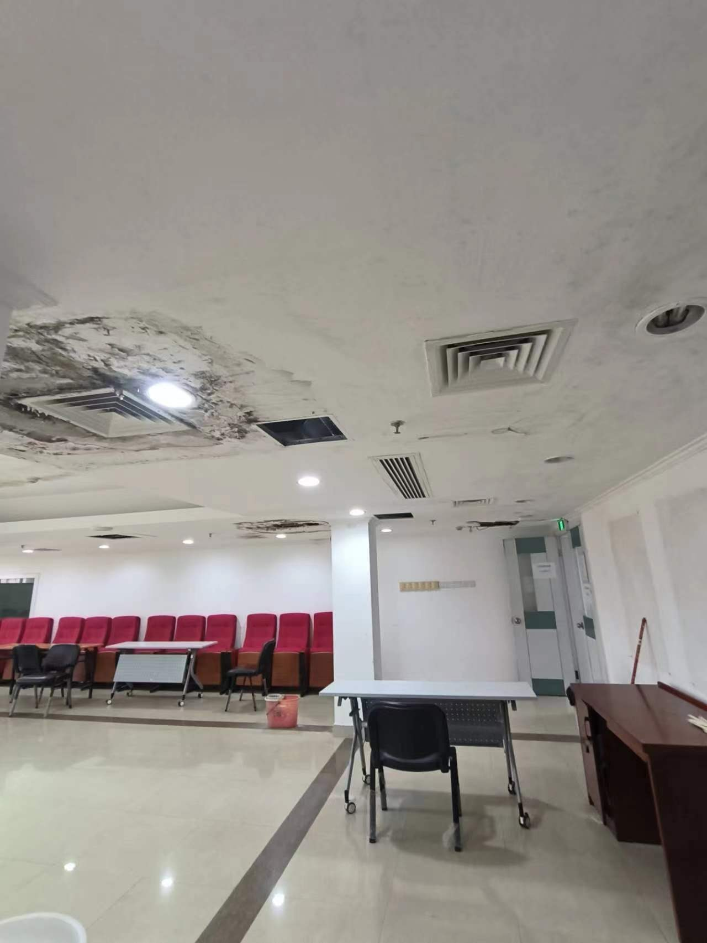
 | 3楼多功能厅天花漏水处理
1 | 局部拆除受损天花 | m2 | 67.43
2 | 局部受损天花修复 | m2 | 67.43
3 | 天花吊顶扇灰刷环保乳胶漆 | m2 | 67.43
4 | 楼板裂缝灌环氧树脂 | m | 4.00
5 | 室内脚手架搭设 | m2 | 67.43
6 | 墙面铲除扇灰层 | m2 | 240.00
7 | 墙面扇灰刷环保乳胶漆 | m2 | 240.00
8 | 地面铺编织布保护 | m2 | 80.00
9 | 室外露台地面拆除伸缩缝 | m | 41.90
10 | 室外露台地面伸缩缝重做 | m | 41.90
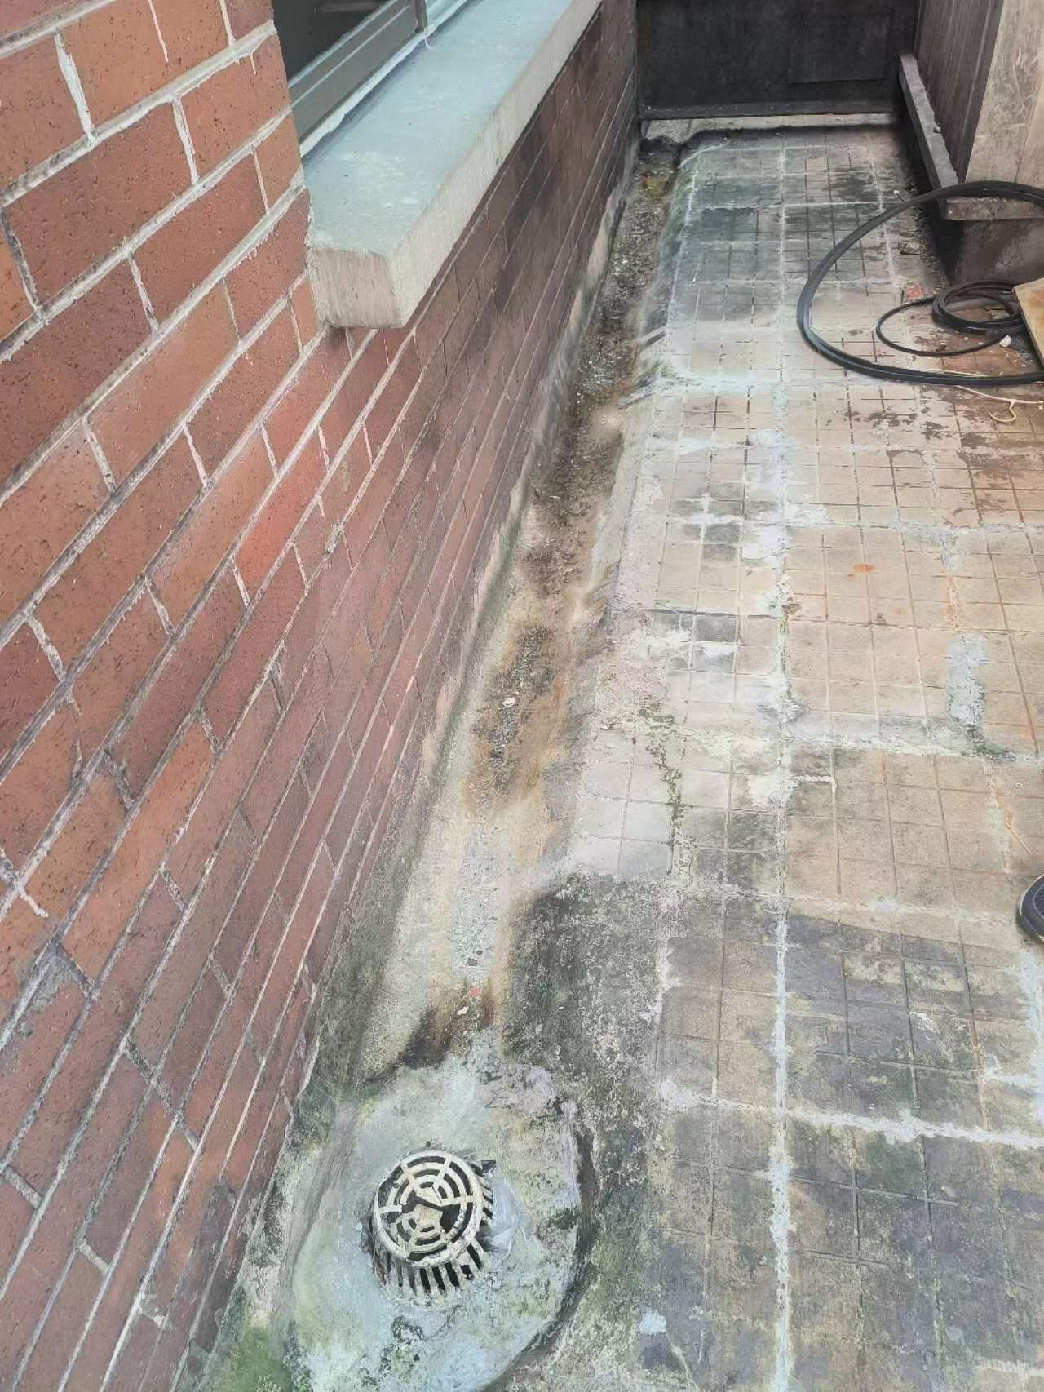
11 | 室外露台地面伸缩缝铺防水卷材3厚 | m | 41.90
12 | 室外露台地面伸缩缝铺钢丝网 | m2 | 41.90
13 | 室外露台地面伸缩缝批防水砂浆保护层 | m2 | 41.90
14 | 地漏拆除重装 | 个 | 4.00
15 | 材料及废料装袋打包 | 包 | 95.00
16 | 垂直运费 | 项 | 1.00
17 | 废料外运 | 车 | 1.00
18 | 安全文明施工费及施工进退场费 | 项 | 1.00
 | 不含税工程造价
 | 税费9%
 | 含税工程造价
 | 1、甲方免费提供水电。
 | 2、不含任何材料检测等费用。

